ЦРС ТиУЧ (2022)
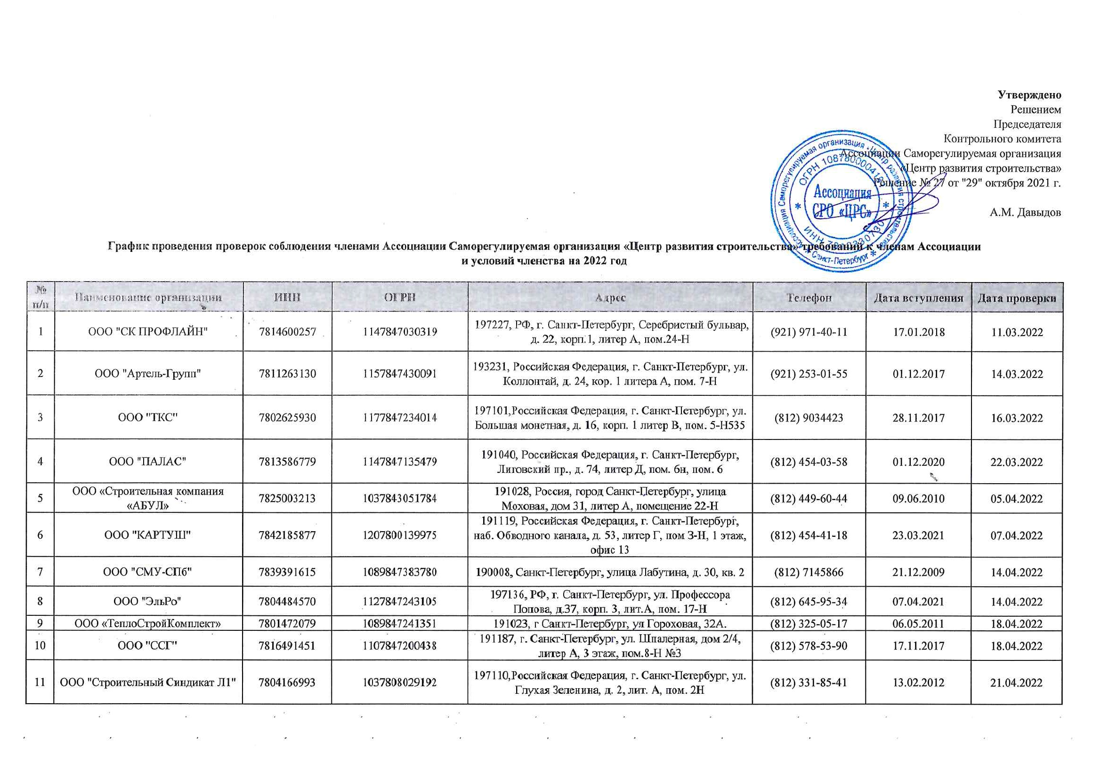
Утверждено
Решением
Председателя
Контрольного комитета
Ассоциации Саморегулируемая организация
«Центр развития строительства»
Решение № 27 от "29" октября 2021 г.

А.М. Давыдов
График проведения проверок соблюдения членами Ассоциации Саморегулируемая организация «Центр развития строительства» требований к членам Ассоциации и условий членства на 2022 год

№ п/п | Наименование организации | ИНН | ОГРН | Адрес | Телефон | Дата вступления | Дата проверки
1 | ООО "СК ПРОФЛАЙН" | 7814600257 | 1147847030319 | 197227, РФ, г. Санкт-Петербург, Серебристый бульвар, д. 22, корп.1, литер А, пом.24-Н | (921) 971-40-11 | 2018-01-17 | 2022-03-11
2 | ООО "Артель-Групп" | 7811263130 | 1157847430091 | 193231, Российская Федерация, г. Санкт-Петербург, ул. Коллонтай, д. 24, кор. 1 литера А, пом. 7-Н | (921) 253-01-55 | 2017-12-01 | 2022-03-14
3 | ООО "ТКС" | 7802625930 | 1177847234014 | 197101,Российская Федерация, г. Санкт-Петербург, ул. Большая монетная, д. 16, корп. 1 литер В, пом. 5-Н535 | (812) 9034423 | 2017-11-28 | 2022-03-16
4 | ООО "ПАЛАС" | 7813586779 | 1147847135479 | 191040, Российская Федерация, г. Санкт-Петербург, Лиговский пр., д. 74, литер Д, пом. 6н, пом. 6 | (812) 454-03-58 | 2020-12-01 | 2022-03-22
5 | ООО «Строительная компания «АБУЛ» | 7825003213 | 1037843051784 | 191028, Россия, город Санкт-Петербург, улица Моховая, дом 31, литер А, помещение 22-Н | (812) 449-60-44 | 2010-06-09 | 2022-04-05
6 | ООО "КАРТУШ" | 7842185877 | 1207800139975 | 191119, Российская Федерация, г. Санкт-Петербург, наб. Обводного канала, д. 53, литер Г, пом З-Н, 1 этаж, офис 13 | (812) 454-41-18 | 2021-03-23 | 2022-04-07
7 | ООО "СМУ-СПб" | 7839391615 | 1089847383780 | 190008, Санкт-Петербург, улица Лабутина, д. 30, кв. 2 | (812) 7145866 | 2009-12-21 | 2022-04-14
8 | ООО "ЭльРо" | 7804484570 | 1127847243105 | 197136, РФ, г. Санкт-Петербург, ул. Профессора Попова, д.37, корп. 3, лит.А, пом. 17-Н | (812) 645-95-34 | 2021-04-07 | 2022-04-14
9 | ООО «ТеплоСтройКомплект» | 7801472079 | 1089847241351 | 191023, г Санкт-Петербург, ул Гороховая, 32А. | (812) 325-05-17 | 2011-05-06 | 2022-04-18
10 | ООО "ССГ" | 7816491451 | 1107847200438 | 191187, г. Санкт-Петербург, ул. Шпалерная, дом 2/4, литер А, 3 этаж, пом.8-Н №3 | (812) 578-53-90 | 2017-11-17 | 2022-04-18
11 | ООО "Строительный Синдикат Л1" | 7804166993 | 1037808029192 | 197110,Российская Федерация, г. Санкт-Петербург, ул. Глухая Зеленина, д. 2, лит. А, пом. 2Н | (812) 331-85-41 | 2012-02-13 | 2022-04-21
12 | ООО "ИнвестФорм" | 7810843354 | 1117847431162 | 191025,Российская Федерация, г. Санкт-Петербург, Невский пр., дом 90-92, литера Г, пом. 17-Н, офис 2 | (812) 275-66-75 | 2018-03-12 | 2022-04-21
13 | ООО "Пульсар" | 7838332776 | 1057812389854 | 190005,г. Санкт-Петербург, ул. Егорова, д. 26-А, лит. Б, пом. 13-Н, офис 29 | (812) 712-63-46 | 2011-03-18 | 2022-04-22
14 | ООО "ПК "Электромашина" | 7814716269 | 1177847410245 | 197341, Российская Федерация, г. Санкт-Петербург, Серебристый бульвар, д. 21, лит. А, пом. 17-Н, офис 3 | (812) 301-0-701 | 2018-03-19 | 2022-04-22
15 | ООО "ПО "Электромашина" | 7814607693 | 1147847121905 | 197341, Российская Федерация, г. Санкт-Петербург, Серебристый бульвар, д. 21, лит. А, пом. 17-Н офис №2 | (812) 301-0-701 | 2014-04-16 | 2022-04-22
16 | ООО "Армавир" | 7806125470 | 1027804180942 | 195043, г. Санкт-Петербург, ул. 2-я Жерновская, д. 29, корп. 1, литер А, пом. 3-Н | (812) 309-24-84 | 2010-05-21 | 2022-04-26
17 | ООО "ИК ЭлектроСтрой" | 7807188441 | 1177847385638 | 199226, РФ, г. Санкт-Петербург, проспект Крузенштерна, дом 18, строение 5, часть помещения 12-Н | (812) 725-01-15 | 2018-01-15 | 2022-04-27
18 | ООО "Л1строй" | 7805148651 | 1037811051937 | 191025, Санкт-Петербург, Невский пр., дом 90-92, литер Г, пом. 17-Н, офис 3 | (812) 275-66-75 | 2020-01-17 | 2022-04-27
19 | ООО "Л1 Инженерия" | 7810412735 | 1137847078038 | 191025, Российская Федерация, г. Санкт-Петербург, ул. Невский пр., дом 90-92, стр. литера Г, пом. 17-Н, офис 2 | (812) 275-66-75 | 2018-03-23 | 2022-04-28
20 | ООО "Стройсервисцентр" | 9901006558 | 1049923001358 | 468320, г. Байконур, ул. Шубникова, д. 18, кв. 14 | (33622) 7-32-64 | 2010-08-06 | 2022-04-29
21 | ООО "СтройСервис" | 7801413556 | 5067847180088 | 192029, Российская Федерация, город Санкт-Петербург, проспект Обуховской Обороны, дом 76, корпус 4, литер А, помещение 10-Н, офис 618 | (812) 464-39-93 | 2011-02-09 | 2022-05-04
22 | ООО фирма «Л. А. импекс» | 5192909847 | 1035100153274 | 197022, Российская Федерация, г. Санкт-Петербург, ул. Всеволода Вишневского, д. 11, лит. А, пом. 12Н | (8152) 45-89-48 | 2009-12-25 | 2022-05-05
23 | ООО "Бастион" | 7802335460 | 1057812658067 | 195043, г. Санкт-Петербург, Рябовское шоссе, д. 120, литер А, пом.306 | (812) 313-10-80 | 2010-05-14 | 2022-05-05
24 | ООО "ПСК "ФРАМ" | 7802517220 | 1157847147567 | 196128,Российская Федерация, г. Санкт-Петербург, ул. Варшавская, д. 5А, стр. лит. АГ, офис пом/ком 4-Н/38 | (812) 318-70-64 | 2016-08-17 | 2022-05-06
25 | ООО "Траверс+" | 7810299906 | 1037821107026 | 196128, Российская Федерация, Санкт-Петербург, ул. Варшавская, д. 23, лит. Б, пом. 7Н | (812) 315-32-63 | 2010-06-18 | 2022-05-06
26 | ООО «Балтийская коммуникационная компания» | 7813342250 | 1067847510246 | 197110, г. Санкт-Петербург, ул. Пионерская, д. 53, литер Л, помещение 4.21 | (812) 956-71-36 | 2010-05-19 | 2022-05-06
27 | ООО «Фирма «ИФ» | 7807012416 | 1027804609800 | 198216, РФ, г. Санкт-Петербург, пр-кт Народного Ополчения, дом 22, литера П, помещение 24Н, офис 1 | (812) 703-90-78 | 2010-05-28 | 2022-05-06
28 | ООО "Фасадстрой" | 7805234702 | 1037811019091 | 198205, Россия, Санкт-Петербург, д. Старо-Паново, ул. Рабочая, д. 3, лит. Д | (812) 495-12-20 | 2009-12-09 | 2022-05-11
29 | ООО "Техносвет-Сервис" | 7810044305 | 1057813001355 | 195197, Российская Федерация, Санкт-Петербург, Полюстровский пр., дом 28, литер Ж, пом.17 | (812) 495-64-42 | 2009-12-25 | 2022-05-11
30 | АО "Эквитас" | 7801532240 | 1107847365119 | 199178, Российская Федерация, г. Санкт-Петербург, наб. реки Смоленки, д. 33, литер А, пом. 52-Н | (812) 323-77-59 | 2009-12-14 | 2022-05-17
31 | ООО «ПЕТРОСТРОЙ» | 7807301104 | 1047855051221 | 190013, Российская Федерация, Санкт-Петербург, ул. Серпуховская, д. 15, литер А, пом. 11-Н | (812) 279-91-45 | 2010-09-22 | 2022-05-25
32 | ООО «БАЛТМОНТАЖ - XXI ВЕК» | 7825427526 | 1037843102857 | 192029, Российская Федерация, г. Санкт-Петербург, проспект Обуховской Обороны, д. 86 , литер К, пом.5 Н | (812) 320-09-67 | 2009-12-25 | 2022-05-25
33 | ООО "Теплотехник" | 6027041943 | 1026000966144 | 196084, Россия, г. Санкт-Петербург, Московский пр., д. 103, корп. 3, помещение 205-H | (8112) 536849 | 2009-12-21 | 2022-05-26
34 | ООО "СтОИК" | 7841330899 | 1067847354706 | 195279, РФ, Санкт-Петербург, Индустриальный пр., дом 45, лит. А, офис 309 | (812) 326-36-22 | 2009-12-25 | 2022-05-27
35 | ООО "ОКА" | 7802756281 | 1117847278834 | 194223, Российская Федерация, г. Санкт-Петербург, ул. Курчатова, д. 9, корп. 2 лит. А, офис 471 | (812) 633-08-01 | 2012-03-26 | 2022-06-01
36 | ЗАО «ИНТЕХ» | 7816192892 | 1027807983961 | 197101, Российская Федерация, г. Санкт-Петербург, ул. Чапаева, д. 16 лит А | (812) 380-66-90 | 2016-10-21 | 2022-06-06
37 | ООО "БАЛТСТРОЙ" | 7826124725 | 1027810220767 | 198020, Российская Федерация, Санкт-Петербург, пр. Рижский, д. 42, лит. А, пом. 1-Н | (921) 976-89-83 | 2016-11-09 | 2022-06-07
38 | ООО "СТРОЙМеталлСервис" | 7806435377 | 1107847204079 | 195027, Россия, г. Санкт-Петербург, пр. Шаумяна, д. 8, лит. Е | (812) 449-23-72 | 2016-10-26 | 2022-06-08
39 | ООО "САНТЕХМОНТАЖ" | 7816328800 | 1167847224930 | 192102, Российская Федерация, г. Санкт-Петербург, ул. Бухарестская, д. 1, А, офис 708-Д | (952) 204-46-63 | 2016-09-26 | 2022-06-08
40 | ООО "ЛЮМЕН" | 7810377417 | 1147847305583 | 196128, РФ, г. Санкт-Петербург, ул. Благодатная, дом 13, кв.78 | (812) 245-24-97 | 2018-05-04 | 2022-06-10
41 | ООО "Энергетик" | 7825060282 | 1027809252173 | 191024, г. Санкт-Петербург, ул. Исполкомская, д. 8, литер В, кв.35 | (812) 717-63-71 | 2009-12-23 | 2022-06-10
42 | ООО "СЭМ-Сервис" | 7838434979 | 1099847001902 | Российская Федерация, 191119, г. Санкт-Петербург, Загородный проспект, д. 34, кв.2 | (812) 713-35-46 | 2010-01-21 | 2022-06-14
43 | ООО "Стройсвет" | 7820017861 | 1027809008578 | 196620, Российская Федерация, г. Санкт-Петербург, Павловск, ул. 1-ая Советская , д. 18 | (812) 465-10-78 | 2018-05-18 | 2022-06-14
44 | ООО «СВИКС» | 7810282726 | 1037821045900 | 196247, Российская Федерация, г. Санкт-Петербург, площадь Конституции, д. 2, литер А, пом. 9Н | (812) 718-52-34 | 2010-01-14 | 2022-06-15
45 | ООО "Квант Минерал" | 7806417191 | 1097847251578 | 195256, Российская Федерация, г. Санкт-Петербург, пр. Науки, д. 47, корп. 2, кв 169 | (812) 596-26-76 | 2018-05-21 | 2022-06-15
46 | ООО "СПО СФЕРА" | 7839418024 | 1107847026143 | 199406, Санкт-Петербург, ул. Беринга, дом 20, литер А, квартира 89 | (812) 355-08-66 | 2018-06-04 | 2022-06-16
47 | ООО "ЛСП" | 7811682692 | 1187847046408 | 192029, Российская Федерация, г. Санкт-Петербург, пр. Обуховской обороны, дом 76,корпус 4, литера А, помещение 10-Н, офис 628 | (812) 677-39-38 | 2018-06-18 | 2022-06-17
48 | ООО "СПС" | 7840014890 | 1047839012869 | 197082, г. Санкт-Петербург, Богатырский проспект, дом 55, корпус 1, литер А, кв.345 | (812) 340-69-30 | 2010-05-21 | 2022-06-17
49 | ЗАО "ОКА" | 7838310691 | 1047855153378 | 194223, Российская Федерация, Санкт-Петербург, ул. Курчатова, д. 9, литера В | (812) 633-08-01 | 2010-01-14 | 2022-06-21
50 | ООО "ЛГИП" | 7839430783 | 1107847293740 | 190013, Российская Федерация г. Санкт-Петербург, пр. Московский , д. 18, лит. Е, пом. 5Н офис 10 | (921) 380-73-49 | 2014-11-07 | 2022-06-22
51 | ООО "ПСК "МОНОЛИТ" | 7805232832 | 1037811064103 | 196006, г. Санкт-Петербург, ул. Цветочная, д. 16, пом.117 | (812) 640-22-60 | 2010-01-14 | 2022-06-24
52 | ООО "КУБ-строй" | 7813365770 | 1079847003873 | 194044, г. Санкт-Петербург, переулок Крапивный, д. 3 а, литера А, помещение 3-Н, каб.31 | (812) 542-88-10 | 2010-01-14 | 2022-06-28
53 | ООО "Норманн-Заказчик" | 7806426848 | 1107847044018 | 195112, Российская Федерация, Санкт-Петербург, Малоохтинский проспект, дом 68А, 10-Н, пом. 19 | (812) 748-22-32 | 2010-04-12 | 2022-06-29
54 | ООО "СК "ДЕФТ" | 7802453520 | 1089848046860 | 194100, Российская Федерация, Санкт-Петербург, улица Александра Матросова, д. 4, лит. Д | (812) 331-64-86 | 2010-01-21 | 2022-06-29
...

